1
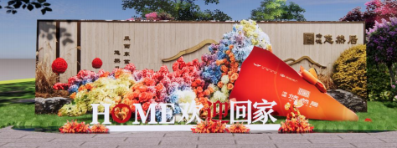
浩德悠然居交付包装物料清单
序号 | 分类 | 项目 | 规格 | 数量 | 单位 | 单价 | 总价 | 备注 | 示意图
1 |  | 骨架 | 工艺：主体精工铁艺焊制直径1.5m高2.5m | 1 | 项 | 1500 | 1500 | 租用
2 |  | 画面 | kt板画面包装 | 1 | 项 | 800 | 800 | 售出
3 |  | 花艺 | 蛋筒上为：彩色绢花花艺（颜色可选） | 1 | 项 | 5000 | 5000 | 花艺售出
4 | 园区内装饰 | 蛋卷花艺美陈 | 花艺师，现场制作 | 2 | 人 | 300 | 600 | 售出
5 |  |  | 泡雕pvc立体字雕刻3*1m高 | 1 | 项 | 1500 | 1500 | 售出 | 待确定......
6 | 单元门 | 玻璃贴 | 0.9*0.1m*4条*28个单元 | 112 | 条 | 5 | 560 | 售出 | 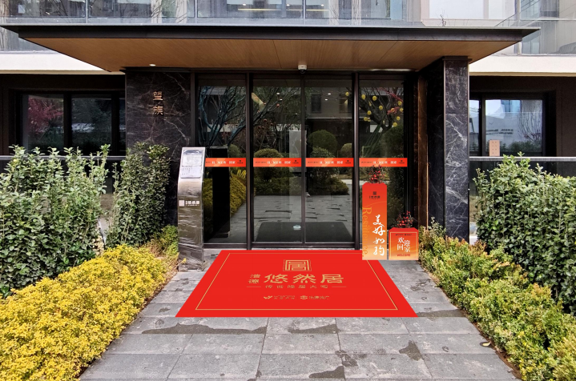
7 |  | 花柱堆头 | （0.3*1m+方形0.4*0.4m+绢花装饰）*28个单元 | 28 | 组 | 300 | 8400 | 售出+租用 | 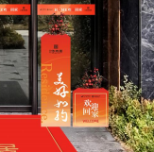
8 |  | 电梯贴 | 0.9*2.1m黑胶车贴，单张含安装双开电梯门38*2张 | 76 | 张 | 70 | 5320 | 售出
9 |  | 入户门 | （尺寸2.4x0.2m+1.3x0.2m+立体蝴蝶结20cm ）*250户 | 250 | 组 | 27 | 6750 | 售出
10 |  | 阳台蝴蝶结 | （pe棉材质长条2x0.2m高，蝴蝶结直径1m）*250户 | 250 | 组 | 25 | 6250 | 售出 | 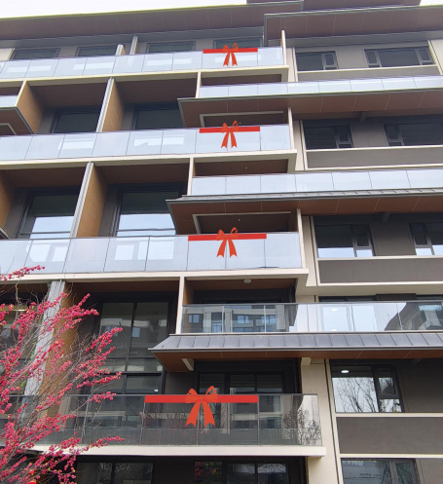
11 |  | 福袋 | 五谷福袋直径10cm左右（含五谷） | 184 | 份 | 5 | 920 | 售出
12 |  | 金剪 | 总长17cm，手柄总宽8.7cm | 6 | 把 | 18 | 108 | 售出 | 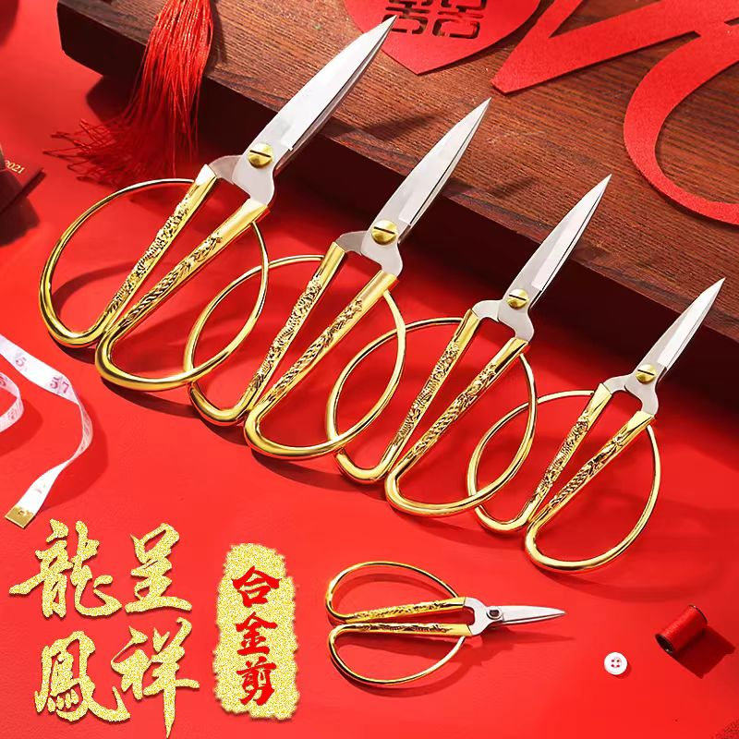
13 |  | 手拧礼花 | 直径60cm | 368 | 根 | 5 | 1840 | 售出 | 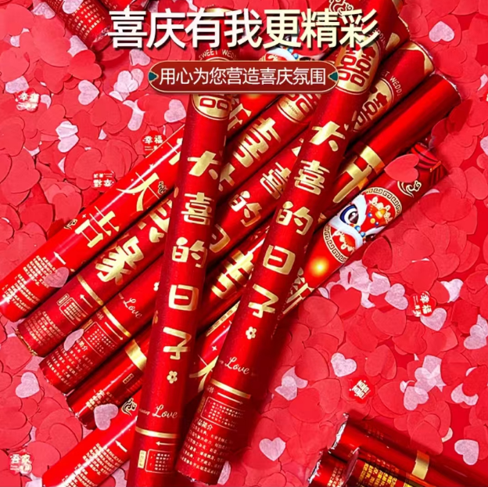
14 | 礼品 | 套装礼盒 | 礼盒31*19*15cm | 184 | 份 | 336 | 61824 | 售出 | 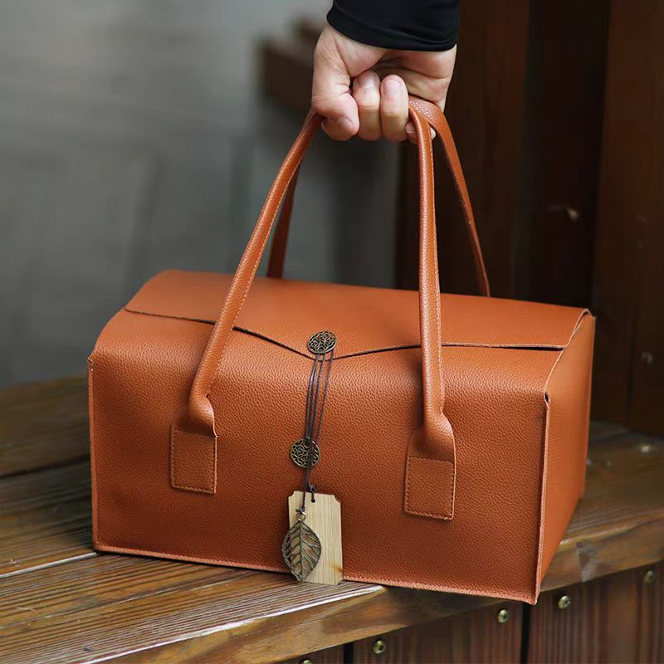 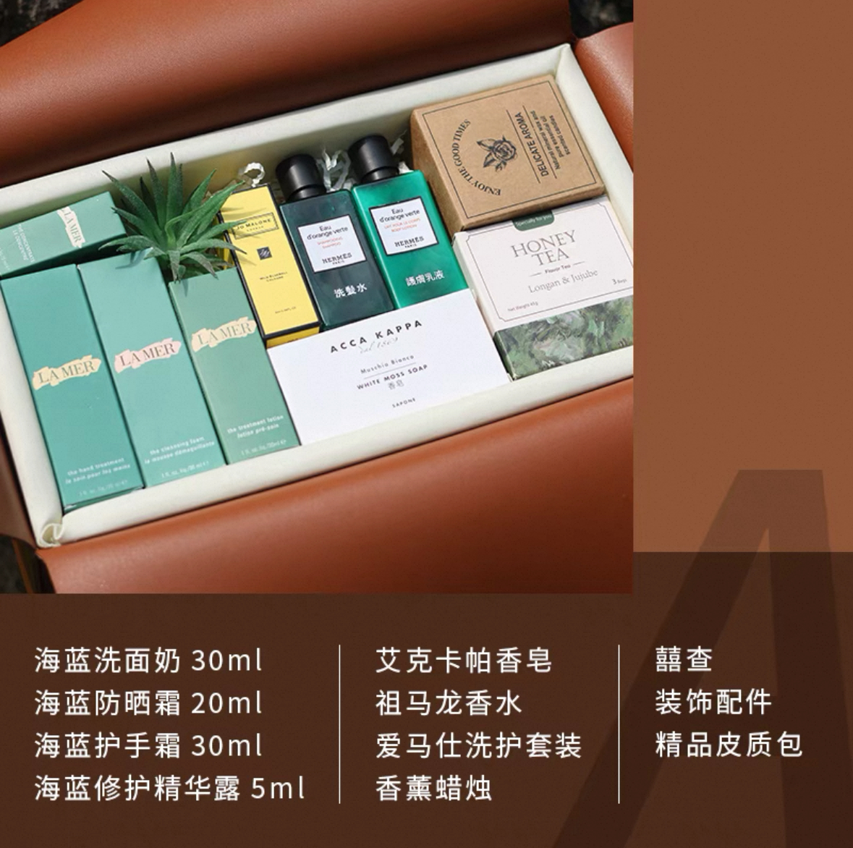
15 | 物料 | 业主档案 | A 4 封面:封面250克铜板内文80克双胶 封面覆亚膜 内文单黑胶装 | 250 | 份 | 8.5 | 2125 | 售出 | 档案袋200g白卡纸 成品尺寸：24*34cm 侧厚2.8
16 |  | 业主手册 | A 4 封面:封面250克铜板内文100克双胶 封面覆亚膜 内文单黑胶装 | 250 | 份 | 8.5 | 2125 | 售出 | 内页72p
17 |  | 贺卡 | 17*12展开17*24.3 300克珠光 双面四色 模切压痕 | 184 | 份 | 3.9 | 717.6 | 售出 | 工艺：模切、压痕 只能采用一种
18 | 冰柜冷饮 | 冰柜雪糕 | 1.5m冰柜+雪糕1000根左右（8种左右） | 0 | 项 | 1800 | 0 | 租用 | 因雪糕价格不等，暂定(冰糕市场价2元300根+4元400根+5元300根）冰柜租用20天
19 |  | 水溶柜 | 水溶柜+水、饮料200瓶左右 | 1 | 项 | 3000 | 3000 | 租用+售出 | 因饮料价格不等，水和饮料搭配暂定XX元（330ml矿泉水1000瓶+小瓶可乐、雪碧、芬达500瓶）冰柜租用20天
20 |  | 工作证 | 卡片7*10cm，蓝色绳子印单面logo | 30 | 套 | 5.5 | 165 | 售出
21 |  | 台签 | 三角亚克力台签+双面彩色内芯，10*22cm | 5 | 套 | 9 | 45 | 售出
22 | 其他 | 人工 | 现场物料安装 | 20 | 人 | 200 | 4000 | 售出
23 |  | 运费 | 物料运输 | 6 | 车 | 200 | 1200 | 售出
24 | 小计 |  |  |  |  |  | 114749.6
25 | 税率1% |  |  |  |  |  | 1147.50 |  |  | 114749.50 | 1147.50
26 | 合计 |  |  |  |  |  | 115897.10 |  |  | 115897
按实际执行为准

